申請人用（認定）
...
 |  | 日本国政府法務省
 |  | Ministry of Justice, Government of Japan
写 真
Photo
40mm×30mm
写真は貼らなくてよいです。 You need not to attach a photo.
...
 |  |  | 年 | 月 |  |  | 日
 |  |  | Year | Month |  |  | Day
...
6 配偶者の有無 |  |  |  | 有 | ・ | 無
 | Marital status |  |  | Married | / | Single
...

申請人用（認定）２Ｐ
...
25 経歴（直近５年の職歴及び学歴（高等学校卒業以降のものに限る）を記入）
Start |  |  | Finish |  |  | 経歴 |  |  |  |  |  |  | Start |  |  | Finish |  |  | 経歴
年 |  | 月 | 年 |  | 月 | Personal history |  |  |  |  |  |  | 年 |  | 月 | 年 |  | 月 | Personal history
Year |  | Month | Year |  | Month |  |  |  |  |  |  |  | Year |  | Month | Year |  | Month

記入しない Please don't write.
26 日本語能力 （専修学校又は各種学校において日本語教育以外の教育を受ける場合に記入）
 | Japanese language ability (Fill in the followings when the applicant plans to study at advanced vocational school or vocational school (except Japanese language))

 | □ | 試験による証明 |  |  |  | Proof based on a Japanese language test
 | （１）試験名 |  |  | Name of the test |  |  |  |  |  |  |  |  |  |  | （２）級又は点数 |  |  |  | Attained level or score

 | □ | 日本語教育を受けた教育機関及び期間 |  |  |  |  |  |  |  |  | Organization and period to have received Japanese language education
 |  | 機関名
 |  | Organization

 |  | 期間： |  |  |  |  | 年 |  |  | 月 |  | から |  |  |  |  | 年 |  |  | 月 | まで
 |  | Period | from |  |  |  | Year |  |  | Month |  | to |  |  |  |  | Year |  |  | Month

 | □ | その他
 |  | Others

27 日本語学習歴 （高等学校において教育を受ける場合に記入）
 | Japanese education history (Fill in the followings when the applicant plans to study in high school)
 | 日本語の教育又は日本語による教育を受けた教育機関及び期間
 | Organization and period to have received Japanese language education / received education by Japanese language
 |  | 機関名
 |  | Organization

 |  | 期間： |  |  |  |  | 年 |  |  | 月 |  | から |  |  |  |  | 年 |  |  | 月 | まで
 |  | Period | from |  |  |  | Year |  |  | Month |  | to |  |  |  |  | Year |  |  | Month

28 滞在費の支弁方法等（生活費，学費及び家賃について記入すること。）※複数選択可
 | Method of support to pay for expenses while in Japan(fill in with regard to living expenses, tuition and rent) * multiple answers possible
 | (1)支弁方法及び月平均支弁額 |  |  |  |  |  |  | Method of support and an amount of support per month (average)
 | □ | 本人負担 |  |  |  |  |  |  |  | 円 |  |  |  | □ | 在外経費支弁者負担 |  |  |  |  |  |  | 円
 |  | Self |  |  |  |  |  |  |  | Yen |  |  |  |  | Supporter living abroad |  |  |  |  |  |  | Yen

 | □ | 在日経費支弁者負担 |  |  |  |  |  |  |  |  |  |  | 円 |  |  | □ | 奨学金 |  |  |  |  | 円
 |  | Supporter in Japan |  |  |  |  |  |  |  |  |  |  | Yen |  |  |  | Scholarship |  |  |  |  | Yen

 | □ | その他 |  |  |  |  |  |  | 円
...

申請人用（認定）３Ｐ
...
 |  | □ | 公益社団法人又は公益財団法人 （ |  |  |  |  |  |  |  | ） | □ | その他 （ |  |  |  | ）
 |  |  | Public interest incorporated association / Public interest incorporated foundation |  |  |  |  |  |  |  |  |  | Others

29 卒業後の予定 |  |  |  |  | Plans after graduation

 | □ | 帰 国 |  |  |  | □ | 日本での進学
 |  | Return to home country |  |  |  |  | Enter school of higher education in Japan

記入しない Please don't write.
 | □ | 日本での就職 |  |  |  | □ | その他 （ |  |  |  |  |  |  |  |  |  | ）
 |  | Find work in Japan |  |  |  |  | Others
30 本邦における申請人の監護人（通学先が中学校又は小学校の場合に記入）
 | Actual guardian in Japan ( Fill in the following if the applicant is to study at a junior high school or elementary school )

 | (1)氏 名 |  |  |  |  |  |  |  | (2)本人との関係
 |  | Name |  |  |  |  |  |  |  | Relationship with the applicant

 | (3)住 所
 |  | Address

 |  | 電話番号 |  |  |  |  |  |  |  | 携帯電話番号
 |  | Telephone No. |  |  |  |  |  |  |  | Cellular Phone No.

31 申請人，法定代理人，法第７条の２第２項に規定する代理人
 | Applicant, legal representative or the authorized representative, prescribed in Paragraph 2 of Article 7-2.

 | (1)氏 名 |  |  |  |  |  |  |  | (2)本人との関係
 |  | Name |  |  |  |  |  |  |  | Relationship with the applicant

 | (3)住 所
 |  | Address

 |  | 電話番号 |  |  |  |  |  |  |  | 携帯電話番号
 |  | Telephone No. |  |  |  |  |  |  |  | Cellular Phone No.

 | 以上の記載内容は事実と相違ありません。 |  |  |  |  |  |  |  |  | I hereby declare that the statement given above is true and correct.
 | 申請人（代理人）の署名／申請書作成年月日 |  |  |  |  |  |  |  |  | Signature of the applicant (representative) / Date of filling in this form

 |  |  |  |  |  |  |  |  |  |  |  |  |  | 年 |  | 月 | 日
 |  |  |  |  |  |  |  |  |  |  |  |  |  | Year |  | Month | Day

注意 |  |  | 申請書作成後申請までに記載内容に変更が生じた場合，申請人（代理人）が変更箇所を訂正し， 署名すること。
 |  |  | 申請書作成年月日は申請人（代理人）が自署すること。
Attention |  |  | In cases where descriptions have changed after filling in this application form up until submission of this application, the applicant (representative) must correct the part concerned and sign their name.

 |  |  | The date of preparation of the application form must be written by the applicant (representative).

※ 取次者 |  |  |  | Agent or other authorized person

 | (1)氏 名 |  |  |  |  |  | (2)住 所
 |  | Name |  |  |  |  |  | Address

 | (3)所属機関等 |  |  |  | Organization to which the agent belongs |  |  |  |  |  |  | 電話番号 |  |  | Telephone No.

所属機関用（認定）１Ｐ
所属機関等作成用 １ Ｐ （「留学」） |  |  |  |  |  |  |  |  |  |  |  |  |  |  |  |  |  |  |  |  |  |  | 在留資格認定証明書用
For organization, part 1 P ("Student") |  |  |  |  |  |  |  |  |  |  |  |  |  |  |  |  |  |  |  |  |  |  | For certificate of eligibility
このページは大学の担当者が作成するので、記入しないでください。
Do not fill out this page as it will be created by the university staff.
1 入学する外国人の氏名
 | Name of the foreigner to enter school

2 通学先 |  |  |  | Place of Study
 | (1)学校名 |  |  |  |  | 岩手大学
 |  | Name of School

 | (2)所在地 |  |  |  |  | 岩手県盛岡市上田三丁目18-8
 |  | Address

 |  | 電話番号 |  |  |  | 019-621-6923
 |  | Telephone No.

 | (3)法人名 |  |  |  |  | 国立大学法人岩手大学
 |  | Corporation name

 | (4)法人番号（13桁） |  |  |  |  |  |  |  |  |  |  | 6 | 4 | 0 | 0 | 0 | 0 | 5 | 0 | 0 | 2 | 2 | 0 | 2
 |  | Corporation no. (combination of 13 numbers and letters)

 | (5)授業形態 |  |  |  |  | Type of class
 |  | ■ | 昼間制 |  |  |  | □ | 昼夜間制 |  |  |  | □ | 夜間制
 |  |  | Day classes |  |  |  |  | Day-Evening classes |  |  |  |  | Evening classes
 |  | □ | サテライト制 （双方向通信による遠隔授業を受ける場合に記入）
 |  |  | Satellite program (fill in this box when attending remote classes that use two-way communication)
 |  | □ | 通信制 （単位の一部をビデオ又はインターネット等による教育により取得できる場合を含む。）
 |  |  | Correspondence course (including cases receiving credits for education via video or internet)
 | (6)生活指導担当者名 （通学先が専修学校，各種学校，中学校又は小学校の場合に記入）
 |  | Name of the resident adviser in Japan (in case that the place of study is an advanced vocational school,vocational school,
 |  | junior high school or elementary school)
 | (7)学生交換計画の有無及び当該計画の策定主体 |  |  |  |  |  |  |  |  |  |  |  |  |  |  |  |  |  |  |  |  |  |  |  | 有・無
 |  | （通学先が高等学校，中学校又は小学校の場合に記入） |  |  |  |  |  |  |  |  |  |  |  |  |  |  |  |  |  |  |  |  |  |  | Yes / No
 |  | Is the applicant participating in a student exchange program? Which organization is in charge of that program?
 |  | (when the place of study is senior high school,junior high school or elementary school)
 |  | □ | 国又は地方公共団体の機関 |  |  |  |  |  |  |  |  | □ | 独立行政法人 |  |  |  |  |  |  | □ | 国立大学法人 |  |  |  |  | □ | 学校法人
 |  |  | National or local government |  |  |  |  |  |  |  |  |  | Incorporated administrative agency |  |  |  |  |  |  |  | National university corporation |  |  |  |  |  | Educational foundation
 |  | □ | 公益社団法人又は公益財団法人 |  |  |  |  |  |  |  |  |  |  |  |  |  |  |  |  | □ | その他 （ |  |  |  |  |  |  | ）
 |  |  | Public interest incorporated association or public interest incorporated foundation |  |  |  |  |  |  |  |  |  |  |  |  |  |  |  |  |  | Others
3 入学年月日 |  |  |  |  |  |  |  |  |  | 年 |  |  |  | 月 |  |  |  | 日
 | Date of entrance |  |  |  |  |  |  |  |  | Year |  |  |  | Month |  |  |  | Day

4 週間授業時間（予定を含む。） |  |  |  |  |  |  |  |  |  |  |  |  |  |  |  |  |  |  |  |  | 時間
 | Lesson hours per week(including scheduled lessons) |  |  |  |  |  |  |  |  |  |  |  |  |  |  |  |  |  |  |  | hours

5 在籍区分 |  |  |  |  | Registration
 | □ | 大学院 （博士） |  |  |  |  |  |  |  | □ | 大学院 （修士）
 |  | Doctor |  |  |  |  |  |  |  |  | Master
 | □ | 大学院 （研究生/専ら聴講によらない） |  |  |  |  |  |  |  |  |  | □ | 大学院 （研究生/専ら聴講による） |  |  |  |  |  |  |  |  |  |  | □ | 大学 （学部生）
 |  | Graduate school (Research student / not study through auditing courses exclusively) |  |  |  |  |  |  |  |  |  |  | Graduate school (Research student / study through auditing courses exclusively) |  |  |  |  |  |  |  |  |  |  |  | Undergraduate student

 | ■ | 大学 （聴講生） |  |  |  |  |  |  |  |  |  | □ | 大学 （科目等履修生） |  |  |  |  |  |  |  |  |  | □ | 大学 （別科生）
 |  | University(Auditor) |  |  |  |  |  |  |  |  |  |  | University (Elective course student) |  |  |  |  |  |  |  |  |  |  | University (Japanese language course student)
 | □ | 大学 （研究生/専ら聴講によらない） |  |  |  |  |  |  |  |  |  | □ | 大学 （研究生/専ら聴講による） |  |  |  |  |  |  |  |  |  | □ | 短期大学 （学科生）
 |  | University (Research student/ not study through auditing courses exclusively) |  |  |  |  |  |  |  |  |  |  | University (Research student / study through auditing courses exclusively)) |  |  |  |  |  |  |  |  |  |  | Junior college (Regular student)

 | □ | 短期大学 （聴講生） |  |  |  |  |  |  |  |  |  | □ | 短期大学 （科目等履修生） |  |  |  |  |  |  |  |  |  | □ | 短期大学 （別科生）
 |  | Junior college (Auditor) |  |  |  |  |  |  |  |  |  |  | Junior college (Elective course student) |  |  |  |  |  |  |  |  |  | Junior college (Japanese language course student)
 | □ | 高等専門学校 |  |  |  |  |  |  |  | □ | 専修学校 （専門課程） |  |  |  |  |  |  |  |  |  |  |  | □ | 専修学校 （高等課程）
 |  | Technical school |  |  |  |  |  |  |  |  | Advanced vocational school (Specialized course) |  |  |  |  |  |  |  |  |  |  |  |  | Advanced vocational school (Higher course)
 | □ | 専修学校 （一般課程） |  |  |  |  |  |  |  | □ | 各種学校
 |  | Advanced vocational school (General course) |  |  |  |  |  |  |  |  | Miscellaneous school
 | □ | 日本語教育機関 （専修学校専門課程） |  |  |  |  |  |  |  |  |  |  |  |  |  |  |  |  | □ | 日本語教育機関 （専修学校一般課程）
 |  | Japanese language institution (Advanced vocational school of specialized course) |  |  |  |  |  |  |  |  |  |  |  |  |  |  |  | Japanese language institution (Advanced vocational school of general course)
 | □ | 日本語教育機関 （準備教育課程） |  |  |  |  |  |  |  |  |  |  |  |  |  |  |  |  | □ | 日本語教育機関 （各種学校）
 |  | Japanese language institution (Preparatory courses) |  |  |  |  |  |  |  |  |  |  |  |  |  |  |  |  | Japanese language institution (Miscellaneous school)
 | □ | 日本語教育機関 （その他）
 |  | Japanese language institution (Others)
 | □ | 高等学校 |  |  |  |  |  | □ | 中学校 |  |  |  |  | □ | 小学校 |  |  |  |  |  | □ | その他 （ |  |  |  |  |  |  | ）
 |  | Senior high school |  |  |  |  |  |  | Junior high school |  |  |  |  |  | Elementary school |  |  |  |  |  |  | Others

所属機関用（認定）２Ｐ
所属機関等作成用 ２ Ｐ （「留学」） |  |  |  |  |  |  |  |  |  |  |  |  |  |  |  |  |  |  |  |  |  |  | 在留資格認定証明書用
For organization, part 2 P ("Student") |  |  |  |  |  |  |  |  |  |  |  |  |  |  |  |  |  |  |  |  |  |  | For certificate of eligibility
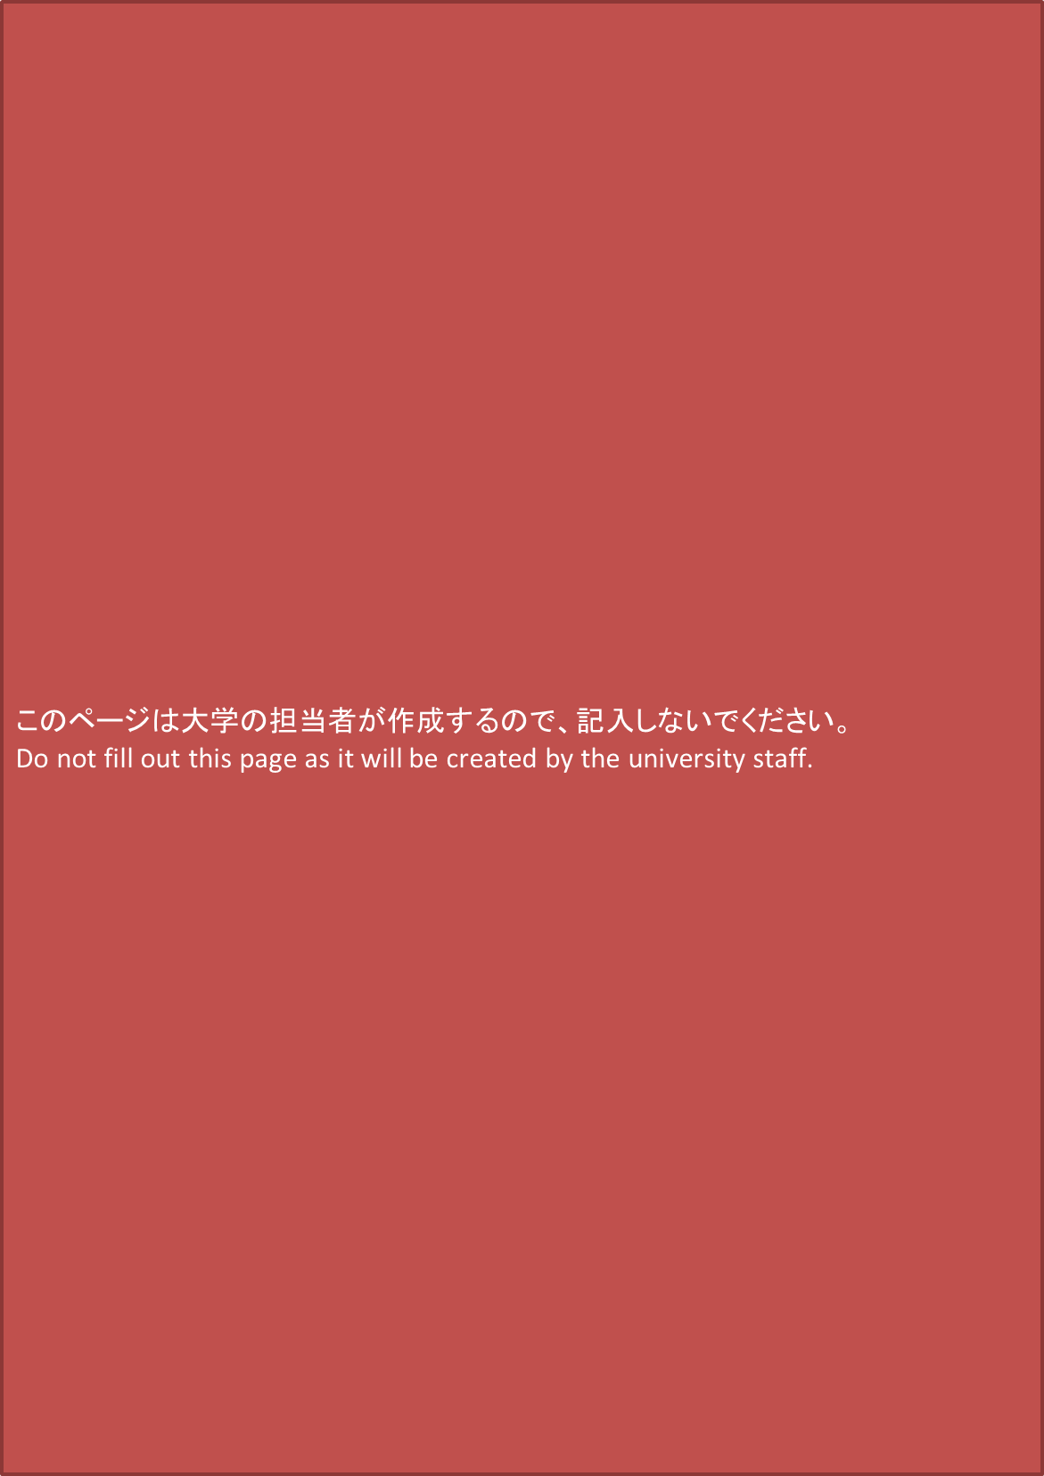
6 学部・課程 |  |  |  | Faculty / Course
 | （5で大学院，大学，短期大学（いずれも聴講生・科目等履修生及び研究生の場合を含む）を選択した場合に記入）
 | (Check the following item(s) if you selected Doctor, Master, Graduate school (Research student), Undergraduate student, University (Auditor elective course student), University (Research student), Junior college (Regular student) or Junior college (Auditor elective course student) as your answer to question 5)

 | □ | 法学 |  |  | □ | 経済学 |  |  |  |  | □ | 政治学 |  |  |  |  | □ | 商学 |  |  |  | □ | 経営学 |  |  | □ | 文学
 |  | Law |  |  |  | Economics |  |  |  |  |  | Politics |  |  |  |  |  | Commercial science |  |  |  |  | Business administration |  |  |  | Literature

 | □ | 語学 |  |  | □ | 社会学 |  |  |  |  | □ | 歴史学 |  |  |  |  | □ | 心理学 |  |  |  | □ | 教育学 |  |  | □ | 芸術学
 |  | Linguistics |  |  |  | Sociology |  |  |  |  |  | History |  |  |  |  |  | Psychology |  |  |  |  | Education |  |  |  | Science of art

 | □ | その他人文・社会科学 （ |  |  |  |  |  |  |  |  |  |  |  |  |  | ） | □ | 理学 |  |  |  | □ | 化学 |  |  | □ | 工学
 |  | Others(cultural science/ social science) |  |  |  |  |  |  |  |  |  |  |  |  |  |  |  | Science |  |  |  |  | Chemistry |  |  |  | Engineer

 | □ | 農学 |  |  | □ | 水産学 |  |  |  |  | □ | 薬学 |  |  |  |  | □ | 医学 |  |  |  | □ | 歯学
 |  | Agriculture |  |  |  | Fisheries |  |  |  |  |  |  | Pharmacy |  |  |  |  | Medicine |  |  |  |  | Dentistry

 | □ | その他自然科学 （ |  |  |  |  |  |  |  |  |  | ） |  | □ | 体育学 |  |  |  |  |  | □ | その他 （ |  |  |  |  |  |  | ）
 |  | Others(natural science) |  |  |  |  |  |  |  |  |  |  |  |  | Sports science |  |  |  |  |  |  | Others

7 所属予定の研究室（5で大学院を選択した場合に記入）
 | Research room (Fill in the following item(s), if you selected Doctor, Master or Graduate school (Research student) as your answer to question 5)
 | (1)研究室名
 |  | Name of research room

 | (2)指導教員氏名
 |  | Name of mentoring professor

8 専門課程名称 （5で高等専門学校～各種学校を選択した場合に記入）
 | Name of specialized course (Check the following item(s) if you selected "Technical school" through to "Miscellaneous school" as your answer to question 5)
 | □ | 工業 |  |  | □ | 農業 |  |  |  | □ | 医療・衛生 |  |  |  |  |  |  |  | □ | 教育・社会福祉 |  |  |  | □ | 法律
 |  | Engineering |  |  |  | Agriculture |  |  |  |  | Medical services / Hygienics |  |  |  |  |  |  |  |  | Education / Social welfare |  |  |  |  | Law

 | □ | 商業実務 |  |  |  |  | □ | 服飾・家政 |  |  |  |  |  |  | □ | 文化・教養 |  |  |  |  |  | □ | その他 （ |  |  |  |  |  | ）
 |  | Practical commercial business |  |  |  |  |  |  | Dress design / Home economics |  |  |  |  |  |  |  | Culture / Education |  |  |  |  |  | Others

9 仲介業者又は仲介者 |  |  |  |  |  |  | ※外国（国外）の機関について記載 |  |  |  |  |  |  |  |  | *Description of a foreign (outside of Japan) organization
 | Name of intermediary agency or person
 | (1)名称
 |  | Name

 | (2)住所
 |  | Address

 | (3)本国政府による登録番号（ベトナムの場合に記入）
 |  | Registration number issued by the government (Fill in the following item if the applicant is a Vietnamese national)

10 卒業年月（予定） |  |  |  |  |  | Month and year of (scheduled) graduation |  |  |  |  |  |  |  |  |  |  |  |  |  |  |  |  | 年 |  |  |  |  | 月
 | （交換留学生の場合，11に交換留学受入満了年月を記入） |  |  |  |  |  |  |  |  |  |  |  |  |  |  |  |  |  |  |  |  |  | Year(s) |  |  |  |  | Month(s)
 | (If you are an exchange student, fill in the expiration date of the exchange student acceptance period in (11))

11 交換留学受入満了年月 |  |  |  |  |  |  |  |  |  |  |  |  |  |  |  |  |  |  |  |  |  |  | 年 |  |  |  |  | 月
 | Month and year of expiration of the exchange student acceptance period |  |  |  |  |  |  |  |  |  |  |  |  |  |  |  |  |  |  |  |  |  | Year(s) |  |  |  |  | Month(s)

 | 以上の記載内容は事実と相違ありません。 |  |  |  |  |  |  |  |  |  |  |  |  |  | I hereby declare that the statement given above is true and correct.
 | 教育機関名，代表者氏名の記名／申請書作成年月日
 | Name of the educational institution and representative of the educational institution ／Date of filling in this form

 | 岩手大学国際教育センター長 藪 敏裕 |  |  |  |  |  |  |  |  |  |  |  |  |  |  |  |  |  |  |  |  |  | 年 |  | 月 |  |  |  | 日
 |  |  |  |  |  |  |  |  |  |  |  |  |  |  |  |  |  |  |  |  |  |  | Year |  | Month |  |  |  | Day

 | 注意 |  | Attention
 | 申請書作成後申請までに記載内容に変更が生じた場合，所属機関等が変更箇所を訂正すること。
 | In cases where descriptions have changed after filling in this application form up until submission of this application, the organization must correct the changed part .

